DiagramRhifCyflenwad
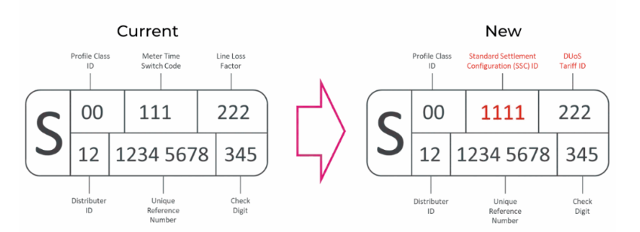
Dynodi Dosbarth Proffil

